Sheet1
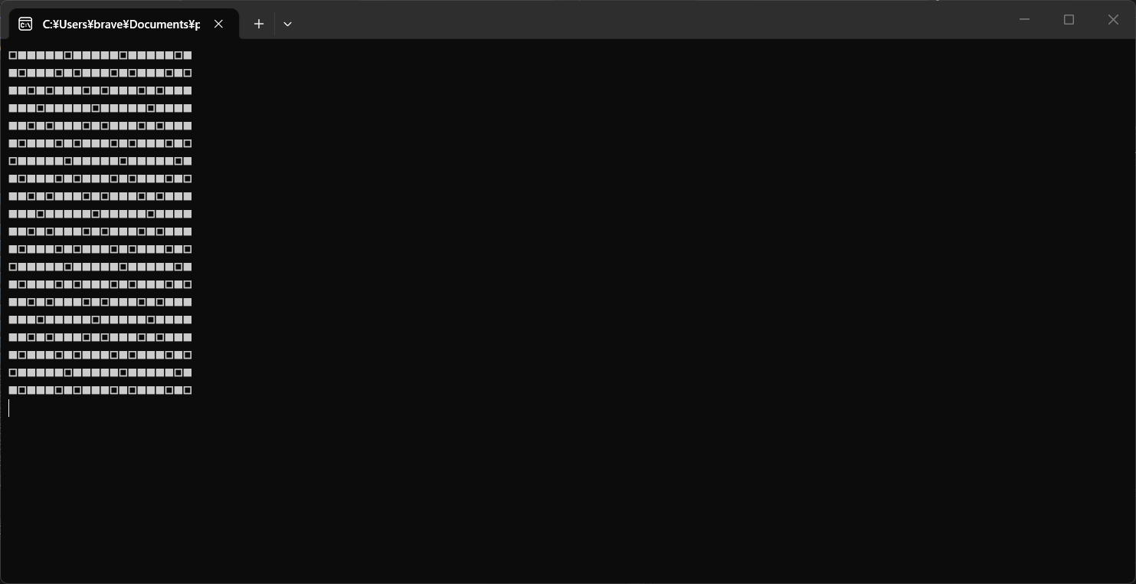

出力例 | Consoleアプリケーション出力結果 | 突合結果
□■■■■■□■■■■■□■■■■■□■ | □■■■■■□■■■■■□■■■■■□■ | TRUE
■□■■■□■□■■■□■□■■■□■□ | ■□■■■□■□■■■□■□■■■□■□ | TRUE
■■□■□■■■□■□■■■□■□■■■ | ■■□■□■■■□■□■■■□■□■■■ | TRUE
■■■□■■■■■□■■■■■□■■■■ | ■■■□■■■■■□■■■■■□■■■■ | TRUE
■■□■□■■■□■□■■■□■□■■■ | ■■□■□■■■□■□■■■□■□■■■ | TRUE
■□■■■□■□■■■□■□■■■□■□ | ■□■■■□■□■■■□■□■■■□■□ | TRUE
□■■■■■□■■■■■□■■■■■□■ | □■■■■■□■■■■■□■■■■■□■ | TRUE
■□■■■□■□■■■□■□■■■□■□ | ■□■■■□■□■■■□■□■■■□■□ | TRUE
■■□■□■■■□■□■■■□■□■■■ | ■■□■□■■■□■□■■■□■□■■■ | TRUE
■■■□■■■■■□■■■■■□■■■■ | ■■■□■■■■■□■■■■■□■■■■ | TRUE
■■□■□■■■□■□■■■□■□■■■ | ■■□■□■■■□■□■■■□■□■■■ | TRUE
■□■■■□■□■■■□■□■■■□■□ | ■□■■■□■□■■■□■□■■■□■□ | TRUE
□■■■■■□■■■■■□■■■■■□■ | □■■■■■□■■■■■□■■■■■□■ | TRUE
■□■■■□■□■■■□■□■■■□■□ | ■□■■■□■□■■■□■□■■■□■□ | TRUE
■■□■□■■■□■□■■■□■□■■■ | ■■□■□■■■□■□■■■□■□■■■ | TRUE
■■■□■■■■■□■■■■■□■■■■ | ■■■□■■■■■□■■■■■□■■■■ | TRUE
■■□■□■■■□■□■■■□■□■■■ | ■■□■□■■■□■□■■■□■□■■■ | TRUE
■□■■■□■□■■■□■□■■■□■□ | ■□■■■□■□■■■□■□■■■□■□ | TRUE
□■■■■■□■■■■■□■■■■■□■ | □■■■■■□■■■■■□■■■■■□■ | TRUE
■□■■■□■□■■■□■□■■■□■□ | ■□■■■□■□■■■□■□■■■□■□ | TRUE

